상품제안서
볼빅 콘도르X 골프공 6구 (4pc) CONDOR X 골프공 카본 골프공 | 상품코드: F25097

 |  |  |  |  |  |  | 02-412-0044 | www.easy1.co.kr
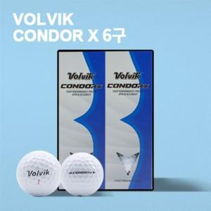

【상세/제작정보】

【인쇄/포장옵션】 | 풀칼라 / 포장지포장

【공급단가】 | 수량 | 50~ | 100~ | 500~ | 1,000~ | 2,000~
*VAT별도 | 단가 | 28,200원 | 27,730원 | 27,020원 | 26,550원 | 25,850원

【상품 URL】 | https://dev.easy1.co.kr:443/src/goods_detail.php?gdno=25097

